Zadanie nr 2
 |  |  |  | Postepowanie nr 2
opis przedmiotu zamówienia - kurtka gabardynowa damska i męska
Lp. | Rzodzaj zamówienia | j.m. | Ilość | cena jedn. netto | stawka VAT | Cena jedn.brutto | Łączna wartość brutto
1 | Kurtka gabardynowa damska | szt | 30 | 0 | 23 |  | 0.00
2 | Kurtka gabardynowa męska | szt | 100 | 0 | 23 |  | 0.00
 |  |  |  |  |  | RAZEM | 0.00

 | Tkanina gabardynowa w kolorze błękitno-szarym wykonana z przędzy czesankowej o podwyższonym skręcie tex 19 x 2,
 | - skład : 45% wełna i 55 % poliester
 | - masa powierzchniowa g/m2 333 ± 13
 | - masa liniowa g/m2 480±19
 | - Splot 11 nitkowy reformowany skośny 2/2 Z
 | - Odporność wybarwień na:
 | · prasowanie
 | · czyszczenie chemiczne
 | · rozpuszczalniki organiczne
 | · wodę
 | · światło
 | · tarcie suche
 | · pot

 | Tkanina podszewkowa
 | - skład: 100 % wiskoza
 | - masa powierzchniowa, g/m² 101±5
 | - splot atłas 5-nitkowy
 | - odporność na pilling, stopień 4
 | Guziki mundurowe.
 | - bakielitowe z godłem orła na metalowej stopce Ø22mm,
 | - bakielitowe z godłem orła na metalowej stopce Ø16mm,

 | Kurtka jednorzędowa z wykładanym kołnierzem i wyłogami - wykonana metodą wielkopowierzchniowego klejenia. Zapięcie z przodu na cztery guziki bakielitowe z godłem na metalowej stopce.
 | Odległość pierwszego guzika od krawędzi przodu wynosi 2cm, a ostatniego od dołu 2,5cm. Pozostałe guziki są rozmieszczone na linii guzików górnego i dolnego. Takie rozmieszczenie guzików wynika z tego, że przód jest poszerzony u dołu około 2cm. Po zapięciu kurtki guziki biegną środkiem przodu. Odległość dziurek od krawędzi przodu wynosi około 2cm. Górny guzik i dziurka umieszczone są na wysokości klatki piersiowej.
 | Forma kurtki - klasyczna z boczkami, ze szwem po środku tyłu. Szwy boczne z tyłu kurtki zakończone są rozporkami o długości 10cm.
 | Otwarte rozporki mają na celu zmniejszenie naciągania się i załamywania przodów podczas siedzenia w kurtce. Z przodu kurtki zaszewki dopasowujące do sylwetki.
 | Rękawy gładkie dwuczęściowe. Szwy łokciowe rękawa zakończone u dołu rozporkami o długości 10cm. Rękawy powinny być tak długie, żeby sięgały do nasady kciuków. W odległości 5cm od dolnej krawędzi rękawa oraz 2,5cm od krawędzi rozporka przyszyty jest guzik mundurowy na metalowej stopce. Ramiona kurtki opływowe, wyrównane (podwyższone) wkładami. Na ramionach kurtki umieszczone są naramienniki przesunięte ku przodowi, wszyte w szew na wysokości kuli rękawa. Naramienniki zapinane są przy kołnierzu na guziki mundurowe z bakielitu na metalowej stopce. W węższym końcu naramienników znajduje się dziurka. Węższy koniec naramienników powinien znajdować się w odległości około 0,2-0,5cm od krawędzi wykładanej części kołnierza. Poniżej pasa znajduje się kieszeń cięta jednowypustkowa z patką. Krawędzie przodów, kołnierz, wyłogi, krawędzie nad patką, oraz patki wykończone są podwójną stebnówką. Pierwsza stębnówka znajduje się w odległości 0,1-0,15cm od krawędzi, a druga 0,5-0,6cm od pierwszej. Dół kurtki, rozporki z tyłu i przy rękawach nie są stębnowane. Kurtka od wewnątrz wykończona jest podszewką w kolorze dostosowanym do tkaniny zasadniczej. W górnych częściach prawego przodu podszewki wykonana jest kieszeń wewnętrzna z dwoma wypustkami z tkaniny zasadniczej. Tył podszewki dwuczęściowy z fałdą po środku.
 | Spód kołnierza wykonany jest z filcu.

 | Kurtka gabardynowa produkowana dla Policji dopuszczalna jest wyłącznie w jakości 1.

 | Zakresy wymiariów : WZROST ( co 6cm)
 | Wzrost | 152 | 158 | 164 | 170 | 176
 | Tolerancja | 149-154 | 155-160 | 161-166 | 167-172 | 173-178
 | OBWÓD KLATKI PIERSIOWEJ ( co 4cm)
 | Obwód | 84 | 88 | 92 | 96 | 100
 | Tolerancja | 82 | 86 | 90-93 | 94-97 | 98-101
 |  | -85 | -89
 | Obwód | 104 | 108 | 112 | 116 | 120
 | Tolerancja | 102-105 | 106-109 | 110-113 | 114-117 | 118-121

 | OBWÓD BIODER ( co 4cm)
 | Obwód | 92 | 96 | 100 | 104 | 108
 | Tolerancja | 90- | 94- | 98- | 102-105 | 106-109
 |  | 93 | 97 | 101
 | Obwód |  | 112 | 116 | 120 | 124
 | Tolerancja |  | 110-113 | 114- | 118-121 | 122-125
 |  |  |  | 117

 | Produkcja kurtek jest możliwa również dla wszystkich rozmiarów wg zamówień odbiorcy.
 | OZNACZENIA
 | Znakowanie powinno być przytwierdzone tak, aby wszywki były widoczne i czytelne.
 | Wszywki powinny być odporne na określoną liczbę czyszczeń chemicznych, wynikającą z normy zużycia odzieży służbowej.
 | Wszywka żakardowa ze znakiem producenta naszyta na prawym przodzie podszewki pod kieszenią wewnętrzną. Wszywka zawierająca rozmiar i sposób konserwacji wszyta w prawą kieszeń wewnętrzną.
 | Do kurtki należy dołączyć wszywkę zawierającą dane:
 | - nazwę, adres i znak firmowy producenta,
 | - nazwę wyrobu, numer wzoru,
 | - wielkość wyrobu,
 | - gatunek,
 | - symbol i skład surowcowy tkaniny zasadniczej,
 | - sposób konserwacji,
 | - numer zlecenia.

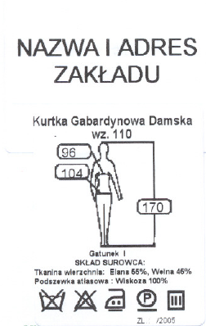

 | Etykieta powinna znajdować się na wierzchu kurtki i zawierać :
 | ADRES FIRMY Rewers etykiety powinien zawierać przepis
 | ZNAK FIRMY konserwacji. Znaki wg PN-EN 23758
 | NAZWA WYROBU
 | SYMBOL WYROBU
 | WIELKOŚĆ
 | JAKOŚĆ
 | SKLAD SUROWCOWY
 | SPOSÓB KONSERWACJI
 | NUMER ZLECENIA

 | PAKOWANIE
 | Pakowanie stanowi istotny element procesu produkcji odzieży decydujący o zachowaniu cech użytkowych (w tym estetycznych) gotowych wyrobów odzieżowych w transporcie i przechowywaniu.

 | Pojedynczy wyrób należy przechowywać i transportować na wieszakach .
 | Materiały stosowane do pakowania:
 | - worki foliowe,
 | - wieszaki,
 | - stelaże.

 | Zalecenia:
 | - pojedynczy wyrób z wieszakiem należy zapakować w worek foliowy,
 | - partię wyrobów na wieszakach należy umieścić na stelażach w celu dogodnego transportowania wyrobów bez zgnieceń i uszkodzeń.
 | Dopuszcza się inny sposób pakowania uzgodniony pomiędzy dostawcą a odbiorcą.

 | RYSUNEK MODELOWY.

 | KURTKA GABARDYNOWA MĘSKA.
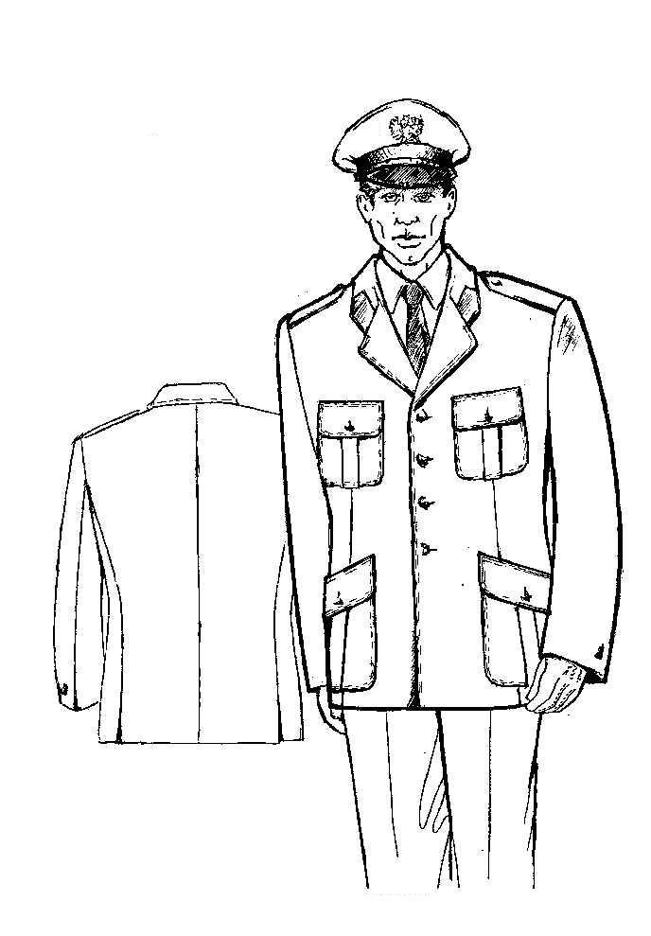

 | OPIS OGÓLNY WYROBU.

 | Kurtka jednorzędowa z wykładanym kołnierzem i wyłogami - wykonana metodą wielkopowierzchniowego klejenia. Zapięcie z przodu na cztery guziki bakielitowe z godłem na metalowej stopce. Odległość pierwszego guzika od krawędzi przodu wynosi 2cm, a ostatniego od dołu 2,5cm. Pozostałe guziki są rozmieszczone na linii guzików górnego i dolnego. Takie rozmieszczenie guzików wynika z tego, że przód jest poszerzony u dołu około 2cm. Po zapięciu kurtki guziki biegną środkiem przodu. Odległość dziurek od krawędzi przodu wynosi około 2cm.
 | Forma kurtki - klasyczna z boczkami, ze szwem po środku tyłu. Szwy boczne z tyłu kurtki zakończone są rozporkami o długości 10cm.
 | Otwarte rozporki mają na celu zmniejszenie naciągania się i załamywania przodów podczas siedzenia w kurtce. Z przodu kurtki zaszewki dopasowujące do sylwetki.
 | Rękawy gładkie dwuczęściowe. Szwy łokciowe rękawa zakończone u dołu rozporkami o długości 10cm. Rękawy powinny być tak długie, żeby sięgały do nasady kciuków. W odległości 5cm od dolnej krawędzi rękawa oraz 2,5cm od krawędzi rozporka przyszyty jest duży guzik mundurowy. Ramiona kurtki opływowe, wyrównane (podwyższone) małymi wkładami. Na ramionach kurtki umieszczone są naramienniki przesunięte ku przodowi, wszyte na wysokości kuli rękawa. Naramienniki zapinane są przy kołnierzu na małe guziki mundurowe z bakielitu na metalowej stopce. W węższym końcu naramienników znajduje się dziurka. Węższy koniec naramienników powinien znajdować się w odległości około 0,2-0,5cm od krawędzi wykładanej części kołnierza. Na wysokości klatki piersiowej naszyte są górne kieszenie nakładane. Na wysokości bioder naszyte są kieszenie nakładane dolne. Kieszenie posiadają kontrafałdę zewnętrzną, oraz klapki zapinane na guziki bakielitowe z godłem na metalowej stopce. Szerokość kontrafałdy w kieszeniach górnych wynosi 3cm, natomiast w kieszeniach dolnych 3,5cm. Kontrafałdy biegną środkiem kieszeni.Krawędzie przodów, kołnierz, wyłogi oraz kieszenie z klapkami wykończone są podwójną stebnówką. Pierwsza stębnówka znajduje się w odległości 0,1-0,15cm od krawędzi, a druga 0,5-0,6cm od pierwszej. Dół kurtki, rozporki z tyłu i przy rękawach nie są stębnowane. Kurtka od wewnątrz wykończona jest podszewką w kolorze dostosowanym do tkaniny zasadniczej. W górnych częściach obydwu przodów podszewki wykonane są kieszenie wewnętrzne na wypustkę z tkaniny zasadniczej. Lewa kieszeń wewnętrzna zapinana jest na zapinkę i guzik. Tył podszewki dwuczęściowy z fałdą po środku.
 | Przody kurtki uformowane są na wyłożeniu klatki piersiowej z kameli i ismaliny (Pianki). Spód kołnierza wykonany jest z filcu.

 | Guziki mundurowe .
 | - bakielitowe na metalowej stopce Ø22mm, np. art. 533-22, Firmy Polgal,
 | - bakielitowe na metalowej stopce Ø16mm, np. art. 533-16, Firmy Polgal,
 | - błękitno-szary z dziurkami Ø15mm, art. 121-24, Firmy Polgal.

 | Zakresy wymiarów:

 | WZROST ( co 6cm)
 | Wzrost | 158 | 164 | 170 | 176 | 182 | 188
 | Tolerancja | 155-160 | 161-166 | 167-172 | 173-178 | 179-184 | 185-190
 |  |  | 194
 |  |  | 191-193

 | OBWÓD KLATKI PIERSIOWEJ ( co 4cm)
 | Obwód | 88 | 92 | 96 | 100 | 104 | 108
 | Tolerancja | 86-89 | 90-93 | 94-97 | 98-101 | 102-105 | 106-109
 | Obwód |  | 112 | 116 | 120
 | Tolerancja |  | 110-113 | 114-117 | 118-121

 | OBWÓD PASA ( co 4cm)
 | Obwód | 78 | 82 | 86 | 90 | 94 | 98
 | Tolerancja | 76-79 | 80-83 | 84-87 | 88-91 | 92-95 | 96-99
 | Obwód |  |  | 102 | 106 | 110
 | Tolerancja |  |  | 100-103 | 104-107 | 108-111

 | Produkcja kurtek jest możliwa również dla wszystkich rozmiarów wg zamówień odbiorcy.

 | OZNACZENIA
 | Znakowanie powinno być przytwierdzone tak, aby wszywki były widoczne i czytelne .
 | Wszywki powinny być odporne na określoną liczbę czyszczeń chemicznych, wynikającą z normy zużycia odzieży służbowej.
 | Wszywka żakardowa ze znakiem producenta naszyta na lewym przodzie podszewki nad kieszenią wewnętrzną. Wszywka zawierająca rozmiar i sposób konserwacji wszyta w lewą kieszeń wewnętrzną.

 | Do kurtki należy dołączyć wszywkę zawierającą dane:
 | - nazwę, adres i znak firmowy producenta,
 | - nazwę wyrobu, numer wzoru,
 | - wielkość wyrobu,
 | - gatunek,
 | - symbol i skład surowcowy tkaniny zasadniczej,
 | - sposób konserwacji
 | - numer zlecenia.

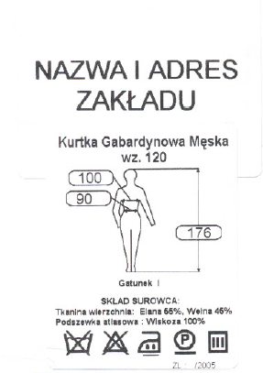

 | Etykieta powinna znajdować się na wierzchu kurtki i zawierać :
 | ADRES FIRMY Rewers etykiety powinien zawierać przepis
 | ZNAK FIRMY konserwacji.
 | NAZWA WYROBU
 | SYMBOL WYROBU
 | WIELKOŚĆ
 | JAKOŚĆ
 | SKLAD SUROWCOWY
 | SPOSÓB KONSERWACJI
 | NUMER ZLECENIA

 | PAKOWANIE.
 | Pakowanie stanowi istotny element procesu produkcji odzieży decydujący o zachowaniu cech użytkowych (w tym estetycznych) gotowych wyrobów odzieżowych w transporcie i przechowywaniu.
 | Pojedynczy wyrób należy przechowywać i transportować na wieszakach .
 | Materiały stosowane do pakowania:
 | - worki foliowe,
 | - wieszaki,
 | - stelaże.

 | Zalecenia:
 | - pojedynczy wyrób z wieszakiem należy zapakować w worek foliowy,
 | - partię wyrobów na wieszakach należy umieścić na stelażach w celu dogodnego transportowania wyrobów bez zgnieceń i uszkodzeń.
 | Dopuszcza się inny sposób pakowania uzgodniony pomiędzy dostawcą a odbiorcą .

